Sectores
 |  |  |  |  |  |  |  |  |  |  | Y | X

 |  |  |  | [h:m:s] | [h:m:s] | [m] | [Km/Hr] | [s] | [Km/Hr] |  | Ecu | Gre |  |  |  |  |  | h | k |  |  |  | p5
No_Camion | Direccion | Lat | Long | Hora_Inicio | Hora_Final | Distancia_Recorrida | Veloc_Max | T_de_Viaje | Veloc_media |  | Lat | Long | E [m] | S [m] |  |  |  | E [m] | S [m] | Per [m] | r [m] | r2 [m2] | 384,598.34 | 7,757,756.43 |  |  | Ingreso de sectores fijos a controlar
25 | A |  |  |  |  |  |  |  |  |  |  |  |  |  |  |  |  |  |  |  |  |  |  |  |  |  | Ingreso de sectores de recojo diario de basura (según programación)
25 | A |  |  |  |  |  |  |  |  | 1 | -20.274376 | -70.105404 | 384,565.70 | 7,757,768.92 | 1 | Sector 1 | P1 | 384,605.00 | 7,757,778.00 | 341.00 | 54.27 | 2,945.43 | 509.62 | Sector 1 | 91.66 | 8401.5556 | Ingreso de datos de producción y trabajo de camiones sin GPS
25 | A |  |  |  |  |  |  |  |  | 2 | -20.274134 | -70.105118 | 384,593.69 | 7,757,801.33 | 2 | Sector 1 | P2 | 384,690.00 | 7,757,803.00 | 341.00 | 54.27 | 2,945.43 | 10,570.32 |  | 46.57 | 2168.7649 | Ingreso de los datos de ton de basura botadas por camión diariamente
25 | A |  |  |  |  |  |  |  |  | 3 | -20.273941 | -70.103906 | 384,719.19 | 7,757,820.00 | 3 | Sector 1 | P3 | 384,696.00 | 7,757,746.00 | 344.00 | 54.75 | 2,997.49 | 9,646.26 |  |  | 10570.3205 | Información de la dotación de personal diaria que trabaja por camión
25 | A |  |  |  |  |  |  |  |  | 4 | -20.274849 | -70.103878 | 384,727.24 | 7,757,718.68 | 4 | Sector 2 | P8 | 385,023.59 | 7,757,662.26 | 382.67 | 60.90 | 3,709.28 | 189,705.55
25 | B |  |  |  |  |  |  |  |  |  |  |  |  |  | 5 |  |  |  |  |  |  |  | 60,330,700,710,337.00
25 | B |  |  |  |  |  |  |  |  |  |  |  |  |  | 6 |  |  |  |  |  |  |  | 60,330,700,710,337.00
25 | B |  |  |  |  |  |  |  |  |  | DENTRO |  |  |  | 7 |  |  |  |  |  |  |  | 60,330,700,710,337.00
25 | B |  |  |  |  |  |  |  |  | A | -20.274654 | -70.10458 | 384672.52 | 7757744.91 | 8 |  |  |  |  |  |  |  | 60,330,700,710,337.00
25 | B |  |  |  |  |  |  |  |  | B | -20.274196 | -70.104288 | 384685.07 | 7757795.56 | 9 |  |  |  |  |  |  |  | 60,330,700,710,337.00
 |  |  |  |  |  |  |  |  |  |  |  |  |  |  | 10 |  |  |  |  |  |  |  | 60,330,700,710,337.00
 |  |  |  |  |  |  |  |  |  |  | FUERA |  |  |  | 11 |  |  |  |  |  |  |  | 60,330,700,710,337.00
 |  |  |  |  |  |  |  |  |  | D | -20.273959 | -70.104364 | 384658.19 | 7757821.65
 |  |  |  |  |  |  |  |  |  | C | -20.274881 | -70.1044 | 384682.14 | 7757719.72
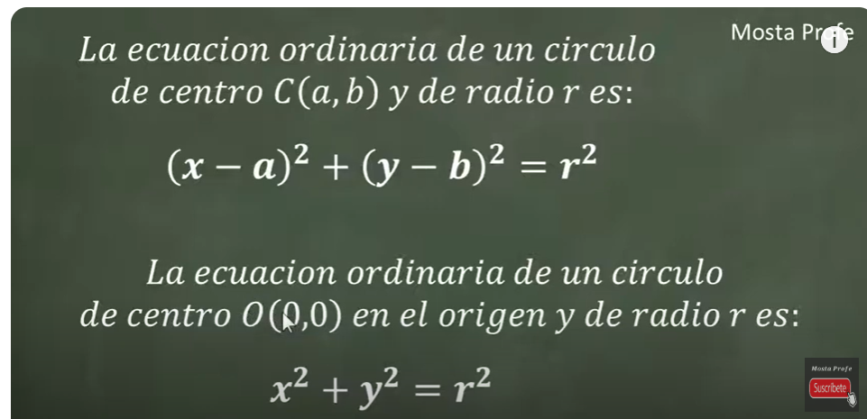
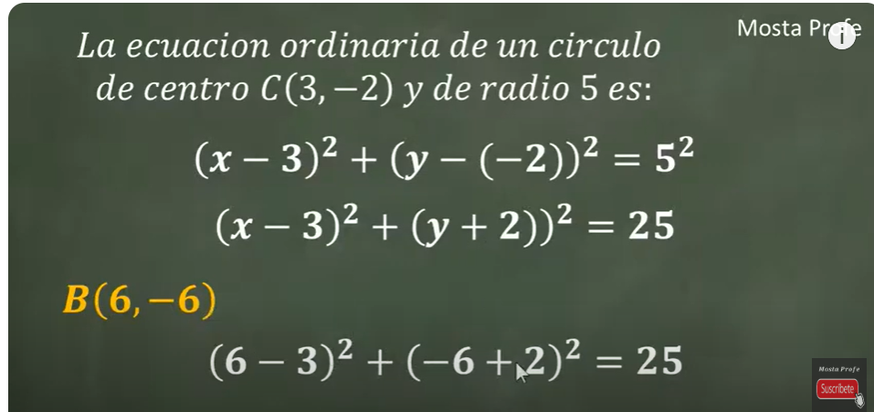
 |  |  |  |  |  |  |  |  |  |  |  |  |  |  |  |  |  | Ecuación ordinaria de un círculo

